Service achat
Enregistrement du matériel par le service «ACHATS»

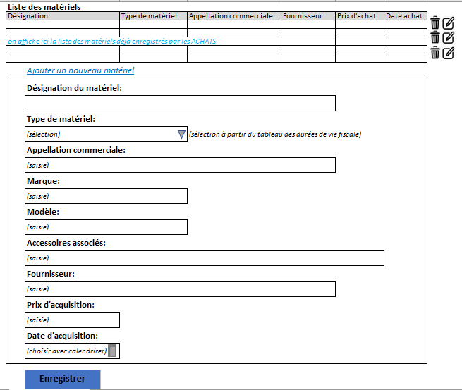
 | CHAMPS | TYPES
 | (*) Désignation du matériel | Alphanumérique
 | (*) Type de matériel | Liste déroulante
 | Marque | Alphanumérique
 | Modèle | Alphanumérique
 | Accessoires associés | Alphanumérique
 | (*) Fournisseur | Alphabétique
 | (*) Prix d'acquisition | Numérique
 | (*) Date d'acquisition | Date

Service comptable
Enregistrement comptable

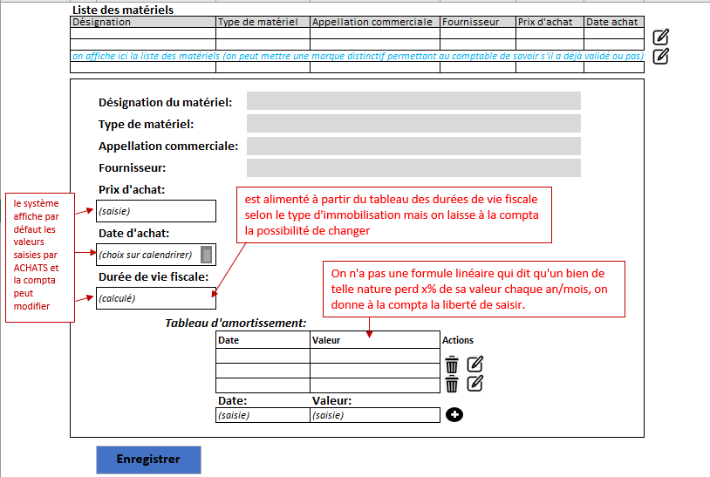
CHAMPS | TYPES
Désignation du matériel | Alphanumérique
Type de matériel | Alphanumérique
Fournisseur | Alphanumérique
Prix d’achat | numérique
Date d’achat | Date
(*) Durée de vie fiscale | Cf tableau des durées de vie fiscale

Service technique; Logistique
Enregistrement (ou Réferencement) par la technique /la logistique

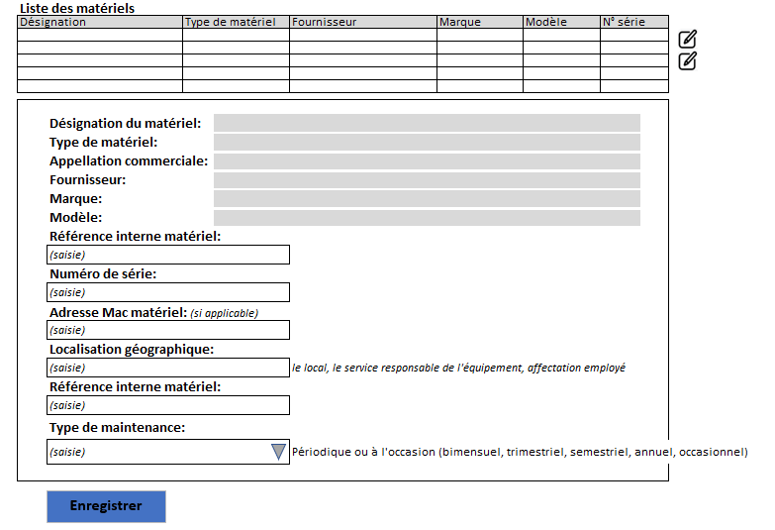
CHAMPS | TYPES
Désignation du matériel | Alphanumérique
Type de matériel | Alphanumérique
Fournisseur | Alphabétique
Marque | Alphanumérique
Modèle | Alphanumérique
(*) Référence interne matériel | Alphanumérique
Numéro de série | Alphanumérique
Adresse Mac matériel | Numérique
Localisation géographique | Alphanumérique
Référence interne matériel | Numérique
(*) Type de maintenance | Liste déroulante

Affectation du matériel
Affectation du matériel

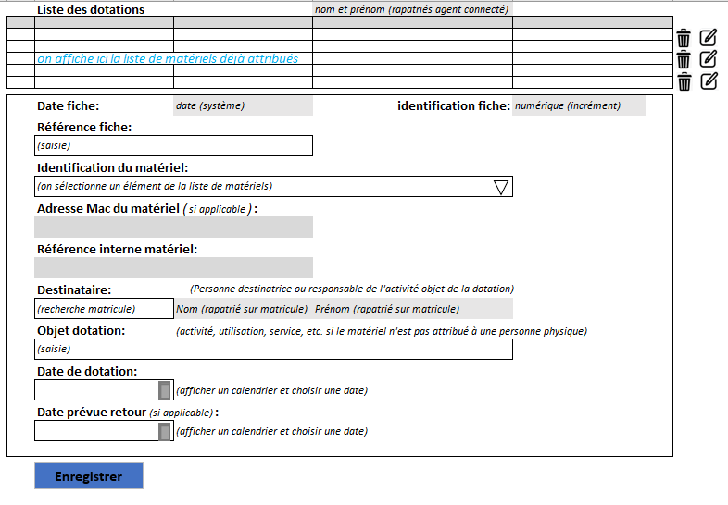
 | CHAMPS | TYPES
 | Date fiche | Date
 | Identification fiche | Numérique
 | Référence fiche | Numérique
 | Identification du matériel | Liste déroulante
 | Adresse Mac matériel | Numérique
 | Référence interne matériel | Numérique
 | Destinataire | Alphanumérique
 | Objet dotation | Alphanumérique
 | Date dotation | Date
 | Date prévue de retour | Date
 | Localisation géographique | Aphanumérique

Acceptation ou reception du mat
L'acceptation (réception) du matériel par le bénéficiaire

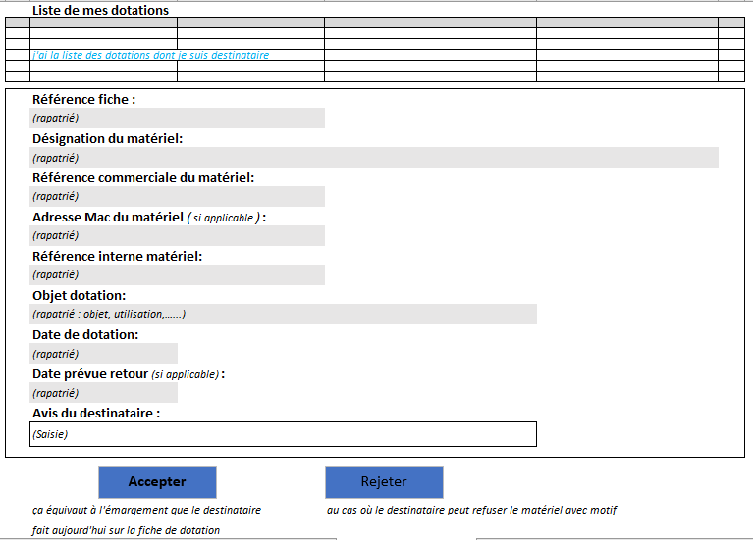
CHAMPS | TYPES
Référence fiche | Numérique
Désignation du matériel | Alphanumérique
Référence commerciale du matériel | Numérique
Adresse Mac matériel | Numérique
Référence interne matériel | Numérique
Objet dotation | Alphanumérique
Date dotation | Date
Date prévue de retour | Date
Avis du destinataire | Alphanumérique

Retour ou Récupération de mat
Retour/récupération de matériel affecté

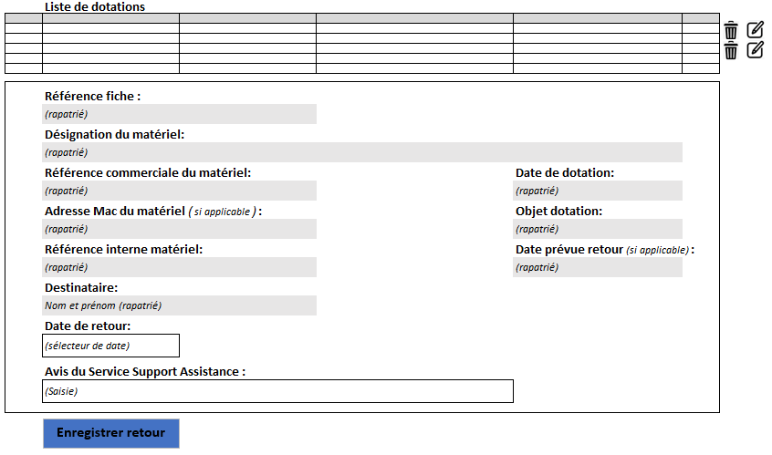
CHAMPS | TYPES
Référence fiche | Numérique
Désignation du matériel | Alphanumérique
Référence commerciale du matériel | Numérique
Adresse Mac matériel | Numérique
Référence interne matériel | Numérique
Destinataire | Alphanumérique
Date de retour | Date
Avis du service support assistance | Alphanumérique
Date de dotation | Date
Objet dotation | Alphanumérique
Date prévue retour | Date

Inventaire
L'inventaire

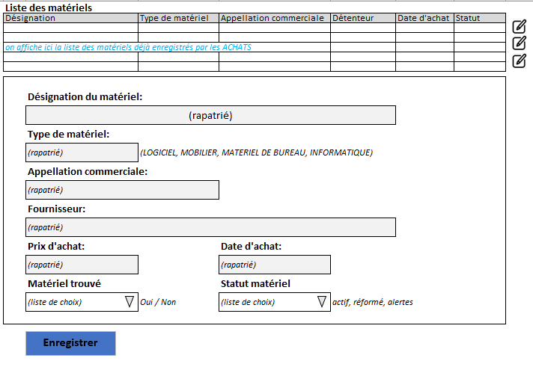
CHAMPS | TYPES
Désignation du matériel | Alphanumérique
Type de matériel | Alphanumérique
Fournisseur | Alphabétique
Prix d’achat | Numérique
Date d’achat | Date
Matériel trouvé | Liste déroulante
Statut matériel | Liste déroulante

Cession
Cession/réforme/mise au rebus

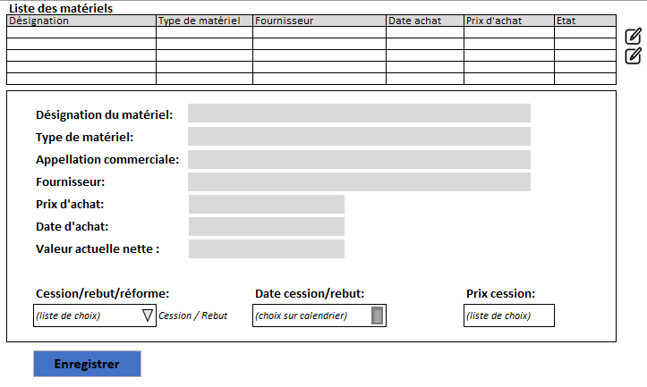
CHAMPS | TYPES
Désignation du matériel | Alphanumérique
Type de matériel | Alphanumérique
Appellation commerciale | Alphanumérique
Fournisseur | Alphanumérique
Prix d’achat | Numérique
Date d’achat | Date
Valeur actuelle nette | Numérique
Cession/rebut/réforme | Liste déroulante
Date de cession/rebut | Date
Prix cession | Numérique

